UI버튼설계
■UI배치 설명

1.UI부가설명

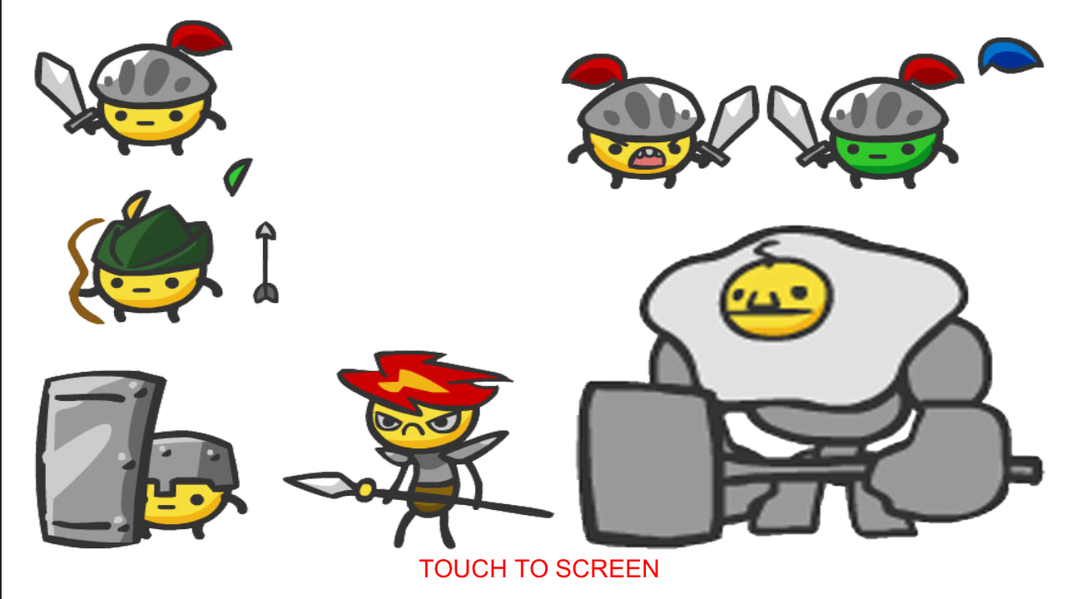

◆Title 배경 이미지
- 특이사항없이 배경이미지만 있으면 됨

◆현재 스샷에는 지나가서 안보이지만
로딩바 리소스가 필요함 따로 특이사항은 없이 타 버튼들과 분위기만 맞으면 상관없음

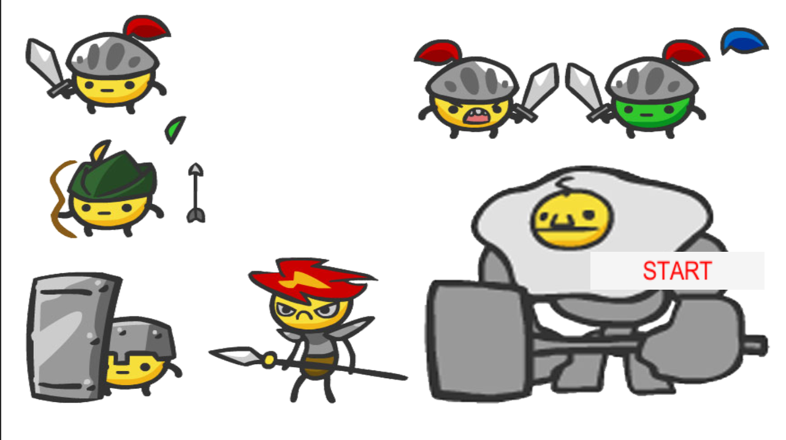

◆아까 전 화면에서 터치 투 스크린 눌르면 나오는 버튼 안의 글씨는 다른 버튼의 라벨들과 폰트만 맞추면 상관없어서 신경 안써도 상관없음

◆뒤로가기 아이콘
아이콘 모양은 상관없이
뒤로 간다는걸 유저가 알수있게만 표현하면 상관없음

◆환경설정 아이콘
◆텍스트가 들어갈 라벨 틀이 필요
이곳 외에도 공통적으로 쓸 예정

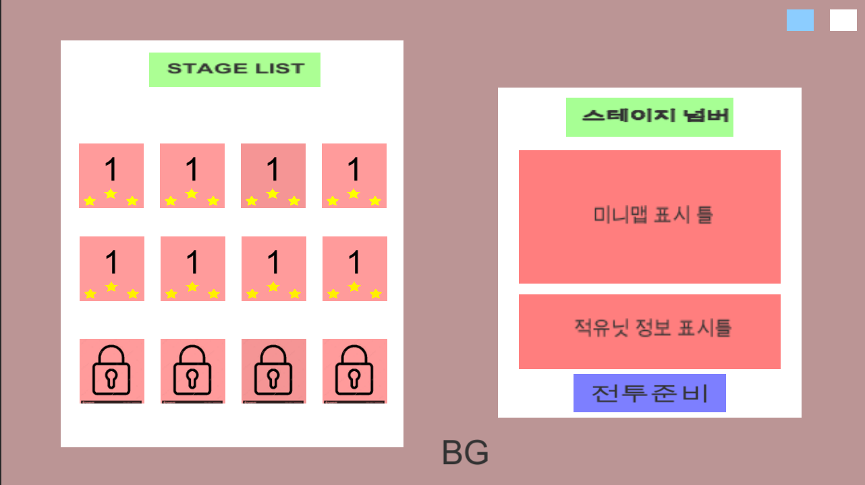

◆스테이지 목록들이 들어갈 틀이 필요
이 틀 역시 공통적으로 쓰일 예정

◆미니맵과 적유닛 데이터를 표시해줄 담을 틀이 필요함
◆스테이지 이미지, 별 이미지가 필요함

◆미오픈된 스테이지에 사용할 자물쇠 아이콘

◆스테이지 씬에서 보여줄 뒷배경 이미지
- 타이틀 배경과 같은 이미지여도 상관없음
또는 민무늬 배경이어도 상관없음 판단하에 만들면 됨
◆전투 준비 버튼

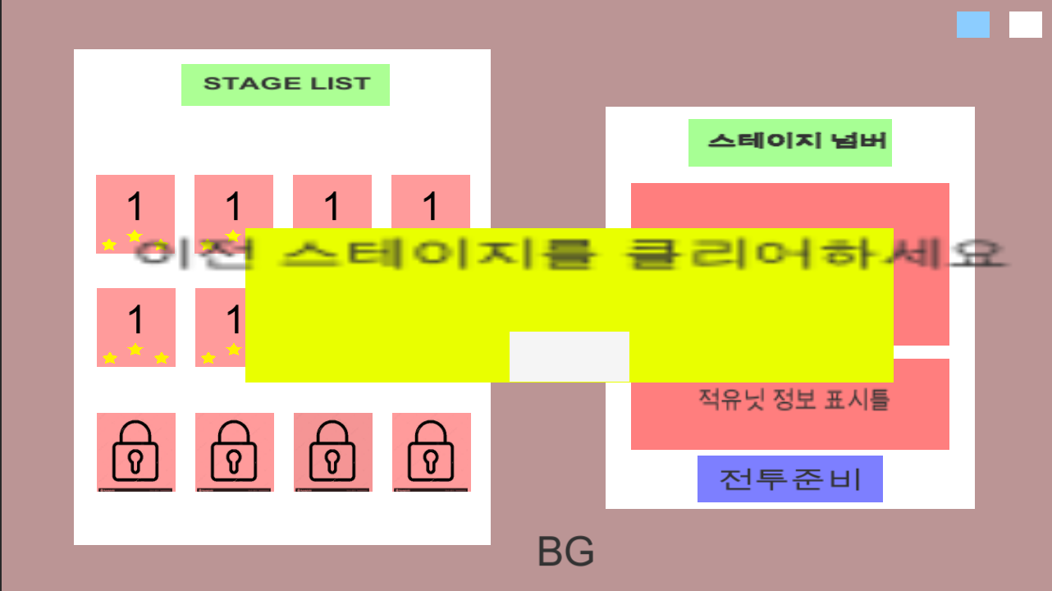

◆시스템 메세지 팝업 틀
- 모든 시스템 메세지를 띄울때 공통으로 쓸 예정

◆시스템 메세지 팝업창에서 쓸 버튼

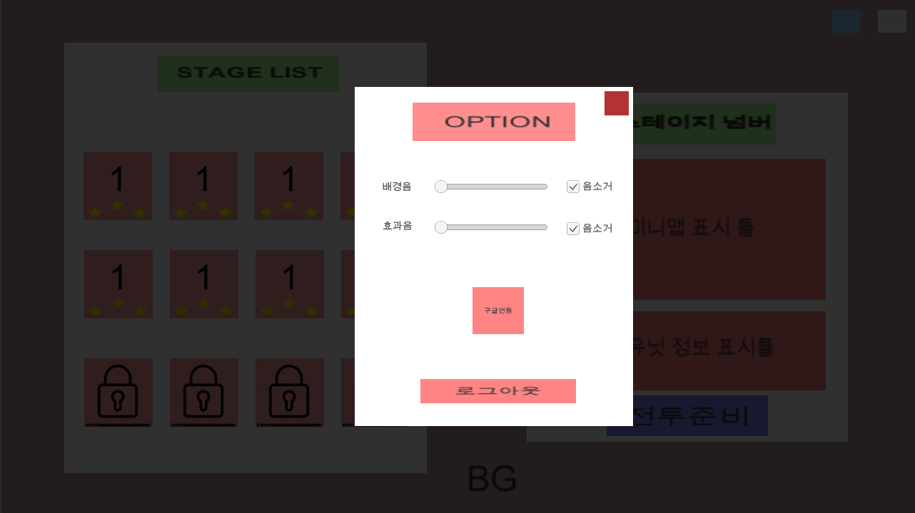

◆팝업의 이름을 표현해주는 틀은 앞에서 제작한 틀을 사용 할 예정
팝업의 틀(사진에서는 흰 부분)
사이드바 1개 필요
닫기 아이콘 1개
구글 아이콘 1개
로그아웃 버튼

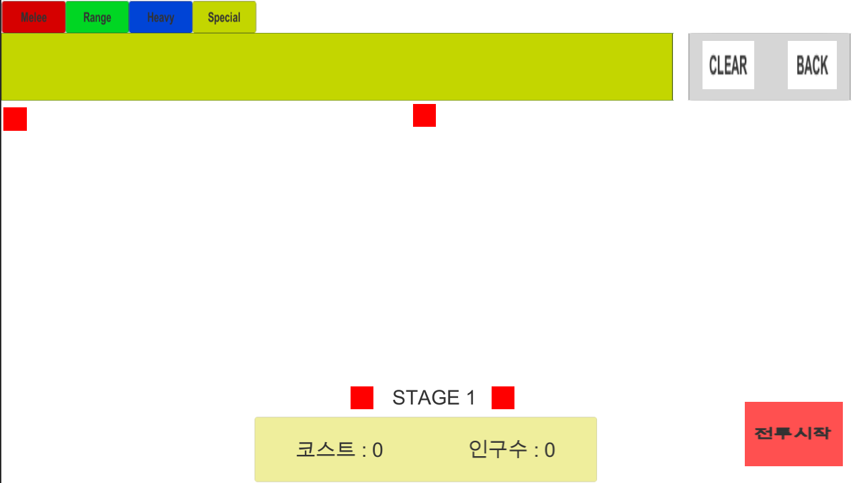

◆버튼을 담아둘 틀과 클리어 버튼 뒤로가기 버튼이 필요
- 아이콘 or 텍스트로 표시할 예정이라 편한걸로 만들면 됨

◆유닛들 타입을 분류 할 탭
- 알아보기 쉽게 색깔로 분류했지만 실제 인게임에서는 색없이 반투명으로 표현

◆스텟창 숨김버튼
(>>) 오른쪽을 가리키는 아이콘 필요
해당 이미지로 인게임에서 필요한 방향 버튼들 다 회전해서 사용할 예정

◆전투 시작 버튼
앞에서 만든 버튼 틀을 사용할 예정

◆코스트와 인구수 텍스트를 표현 할 틀이 필요

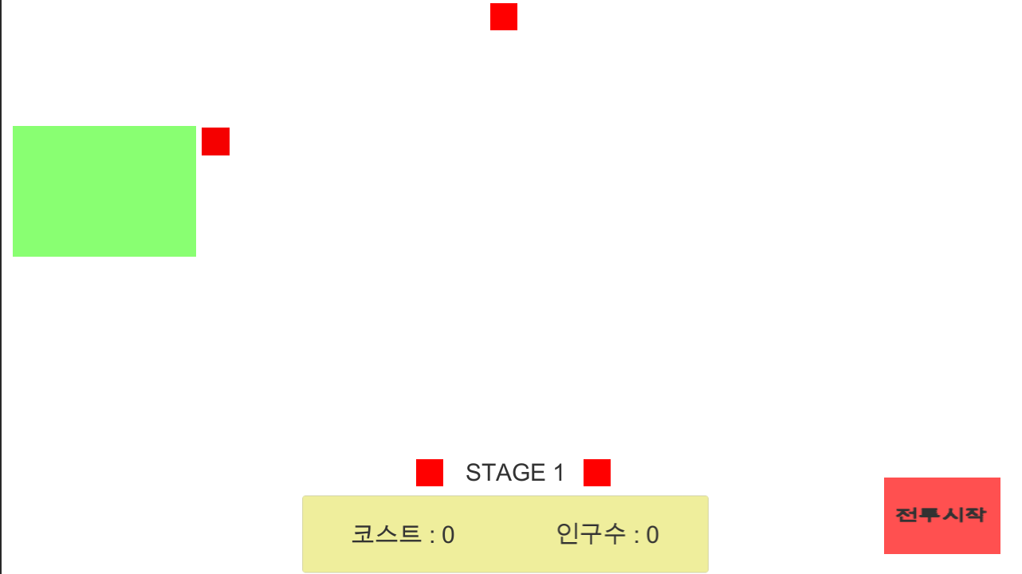

◆유닛의 스텟을 표시해줄 스텟창 틀이 필요함

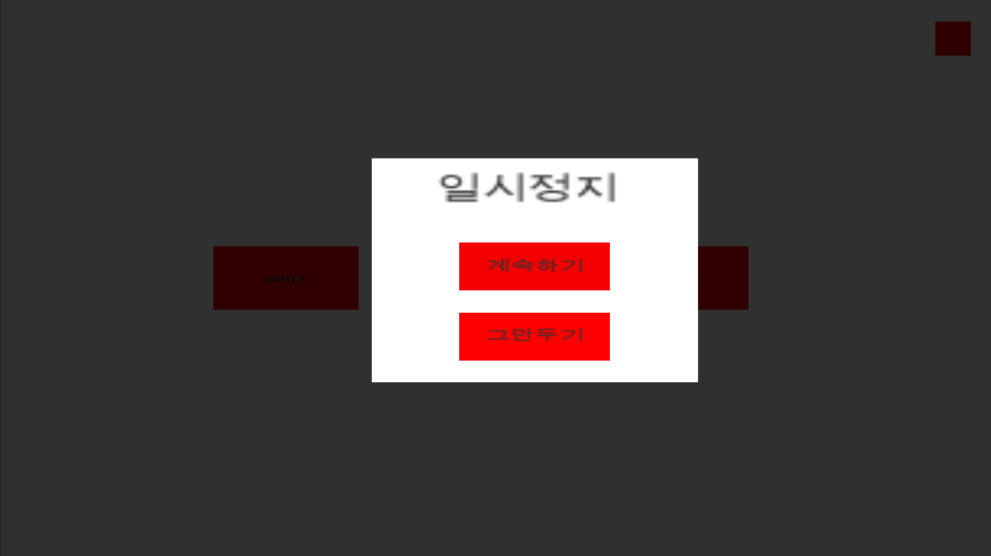

◆일시 정지 팝업
일시정지 팝업 틀과
버튼 2개(앞에서 만든 버튼 사용할꺼같음)

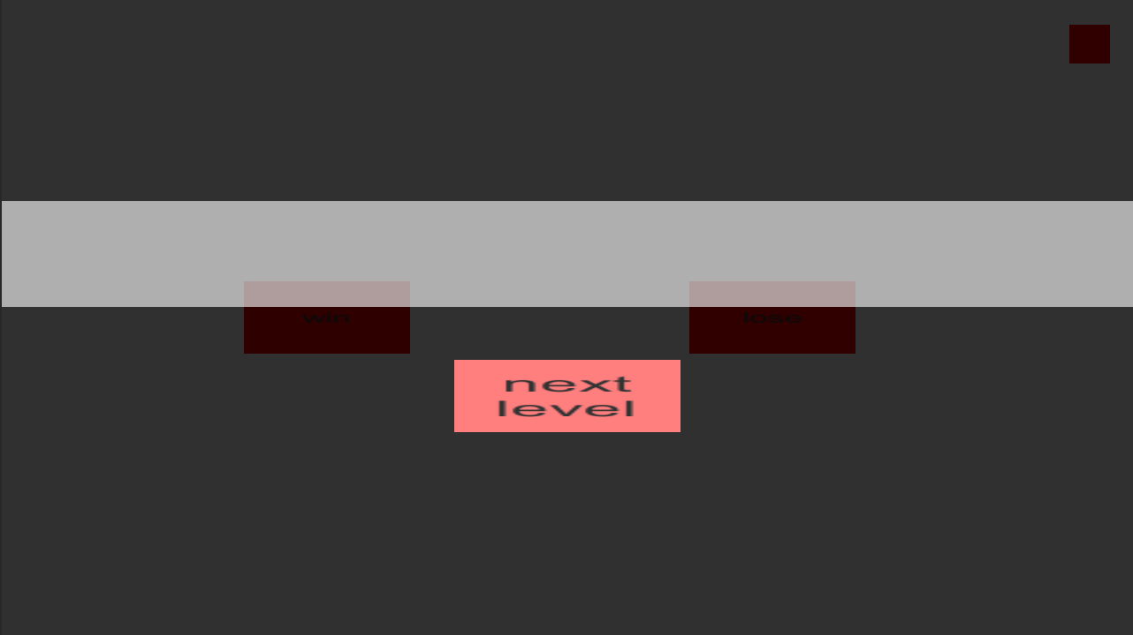

◆전투가 끝나고 결과를 알려줄때
스코어나 별등급등 정보를 알려주기 위한 틀
반투명으로 사용할 예정

